10Air Brake system
 | 10. Air Brake system - Воздушная Тормозная система

 | 10.0 Air Brake System - Initial Symptoms (Workorder Description) | 10.0 Воздушная Тормазная система - Первоначальные симптомы отказа. (Workorder Description)
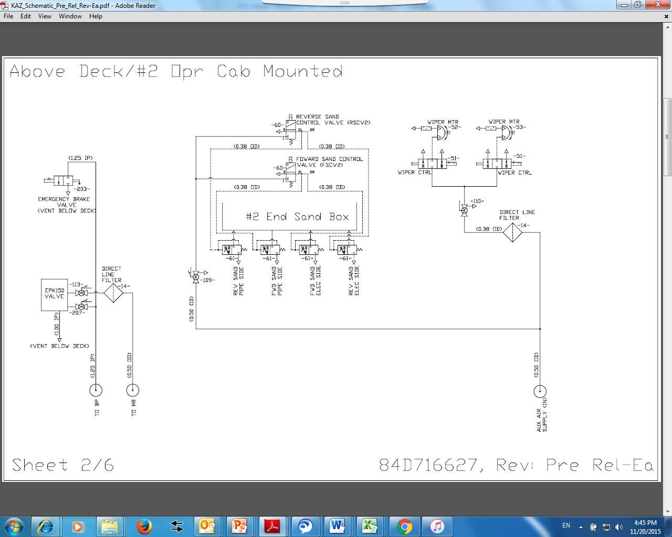
.10.0.1. | On the SDIS recording "EAB Comm Loss" | На SDIS запись " Потеря связи EAB (Электронный воздушный тормоз)"
.10.0.2. | On the SDIS recording "EAB Status Message 2 Validity" | На SDIS запись "Электронный воздушный тормоз Состояние Сообщения двух Действий"
.10.0.3. | On the SDIS recording "EAB Comm Loss Penalty" | На SDIS запись "Электронный воздушный тормоз потеря связи, штраф "
.10.0.4. | On the SDIS recording "Brake System Reports Cab Signal Cutout Switch in CUT OUT Position" | На SDIS запись "Тормозная система сообщает в Кабину, тумблер рукоятки автоматического тормоза в положении выключен"
.10.0.5. | On the SDIS recording Connection failure on brake units, independent brakes switch from lead cab to the led cab automatically | На SDIS запись "Сбой связи по тормозным блокам", независимые тормоза с ведущей кабины самопроизвольно переключаются на режим ведомый
.10.0.6. | On the SDIS recording "EAB Comm Loss between the handles; automatic handle in the IV position" | На SDIS запись "Потеря связи между рукоятками; поставте автоматическую рукоятку в IV положение"
.10.0.7. | On the SDIS recording "EAB Comm Loss between the handles; setup as LEAD/TRAIL" | На SDIS запись "Потеря связи между рукоятками; поставьте в режим Ведомый"
.10.0.8. | On the SDIS recording "Unable to upload config settings. Use basic settings" | На SDIS запись "Не удается загрузить настройки конфиг.Используйте базовые настройки"
.10.0.9. | from time to time there are stars on SDIS monitor on brake equipment | Временами звездочки на мониторе SDIS по тормозному оборудованию
.10.0.10. | On the SDIS recording «Equalizing pipe control Failure" and "Control locomotive in the led mode" | На SDIS запись «Сбой управления трубой УР и ТЦ Управлять локомотивом в режиме ведомый
.10.0.11. | Air system - Air unit contamination (specify line ____) | Воздушная система - Засорение системы воздушного блока (указать линию____)
.10.0.12. | Air system - Leak air from () | Утечка воздуха из (указть мето)
.10.0.13. | Electromagnetic valve - Other (Describe here, specify position) | Электромагинитный клапан другое ( указать здесь )
.10.0.14. | No Correct or no indication BP unit air flow on SDIS | Не корректный или нет показаний расхода воздуха по блоку ВР на бортовом мониторе SDIS
.10.0.15. | ______ has been removed for using on another locomotive (cannibalized) | _____ был снят для использования на другом локомотиве (каннибализирован)

 | 10.1 Brake Pipe Portion - (BP Portion) | 10.1 Узел тормозной магистрали - (BP Portion)

.10.1.1. | BP Portion - Other (Describe here, specify position) | Узел тормозной магистрали - Другое (описать здесь, указать позицию)
.10.1.2. | BP Portion - Self test - ER charge - (Indicate SDIS incident) | Узел тормозной магистрали - Самодиагностика - Уравнительный Резервуар Зарядка - (Запись с SDIS)
.10.1.3. | BP Portion - Self test - ER Leak - leak above the tolerance | Узел тормозной магистрали - Самодиагностика - Уравнительный Резервуар Утечка - (Запись с SDIS)
.10.1.4. | BP Portion - Self test - ER Vent - (Indicate SDIS incident) | Узел тормозной магистрали - Самодиагностика - Уравнительный Резервуар Дренаж - (Запись с SDIS)
.10.1.5. | BP Portion - Self test - Emerging Vent Valve - (Indicate SDIS incident) | Узел тормозной магистрали - Самодиагностика - Клапан Экстренной Разрядки - (Запись с SDIS)
.10.1.6. | BP Portion - Self test - MRH MRL Xducer - (Indicate SDIS incident) | Узел тормозной магистрали - Самодиагностика - Датчик Расходомер воздуха - (Запись с SDIS)
.10.1.7. | BP Portion - Self test - BP-ER Xducer - (Indicate SDIS incident) | Узел тормозной магистрали - Самодиагностика - Датчик BP-ER - (Запись с SDIS)
.10.1.8. | BP Portion - Self test - MV Readback - (Indicate SDIS incident) | Узел тормозной магистрали - Самодиагностика - Контроль сигнала MV - (Запись с SDIS)
.10.1.9. | BP Portion - Self test - Power Supply - (Indicate SDIS incident) | Узел тормозной магистрали - Самодиагностика - Система Питания - (Запись с SDIS)
.10.1.10. | BP Portion - Self test - Redundancy - (Indicate SDIS incident) | Узел тормозной магистрали - Самодиагностика - Избыточность - (Запись с SDIS)
.10.1.11. | BP Portion - Air leak from gasket - (Describe here) | Узел тормозной магистрали - Утечка воздуха по прокладке - (указать место)
.10.1.12. | BP Portion - Air leakage from atmospheric hole - (Describe here) | Узел тормозной магистрали - Утечка воздуха из атмосферного отверстия - (указать какое)
.10.1.13. | BP Portion - BP Oil discharge | Узел тормозной магистрали - Попадание масла
.10.1.14. | BP Portion - Indicator - doesn’t light | Узел тормозной магистрали - Индикатор - не горит
.10.1.15. | BP Portion - Faulty connector | Узел тормозной магистрали - Неисправность фишки (описать здесь)

 | 10.2 Brake Cylinder Portion - (BC Portion) | 10.2 Узел тормозного цилиндра - (BC Portion)

.10.2.1. | BC Portion - Other (Describe here) | Узел тормозного цилиндра - Другое (описать здесь)
.10.2.2. | BC Portion - Self test - BCC Indp Charge - (Indicate SDIS incident) | Узел тормозного цилиндра - Самодиагностика - BCC Зарядка - (Запись с SDIS)
.10.2.3. | BC Portion - Self test - BCC Leak - (Indicate SDIS incident) | Узел тормозного цилиндра - Самодиагностика - BCC утечка - (Запись с SDIS)
.10.2.4. | BC Portion - Self test - BCC Indp Vent - (Indicate SDIS incident) | Узел тормозного цилиндра - Самодиагностика - BCC Дренаж - (Запись с SDIS)
.10.2.5. | BC Portion - Self test - BCC Auto Charge - (Indicate SDIS incident) | Узел тормозного цилиндра - Самодиагностика - BCC Авто Зарядка - (Запись с SDIS)
.10.2.6. | BC Portion - Self test - BCC Auto Vent - (Indicate SDIS incident) | Узел тормозного цилиндра - Самодиагностика - BCC Авто Дренаж - (Запись с SDIS)
.10.2.7. | BC Portion - Self test - Pneumatic Backup - (Indicate SDIS incident) | Узел тормозного цилиндра - Самодиагностика - Пневматический Резервное копирование - (Запись с SDIS)
.10.2.8. | BC Portion - Self test - Duble Check Valve - (Indicate SDIS incident) | Узел тормозного цилиндра - Самодиагностика - Двойной обратный клапан - (Запись с SDIS)
.10.2.9. | BC Portion - Self test - BС-BCC Xducer - (Indicate SDIS incident) | Узел тормозного цилиндра - Самодиагностика - Датчик BC-BCC - (Запись с SDIS)
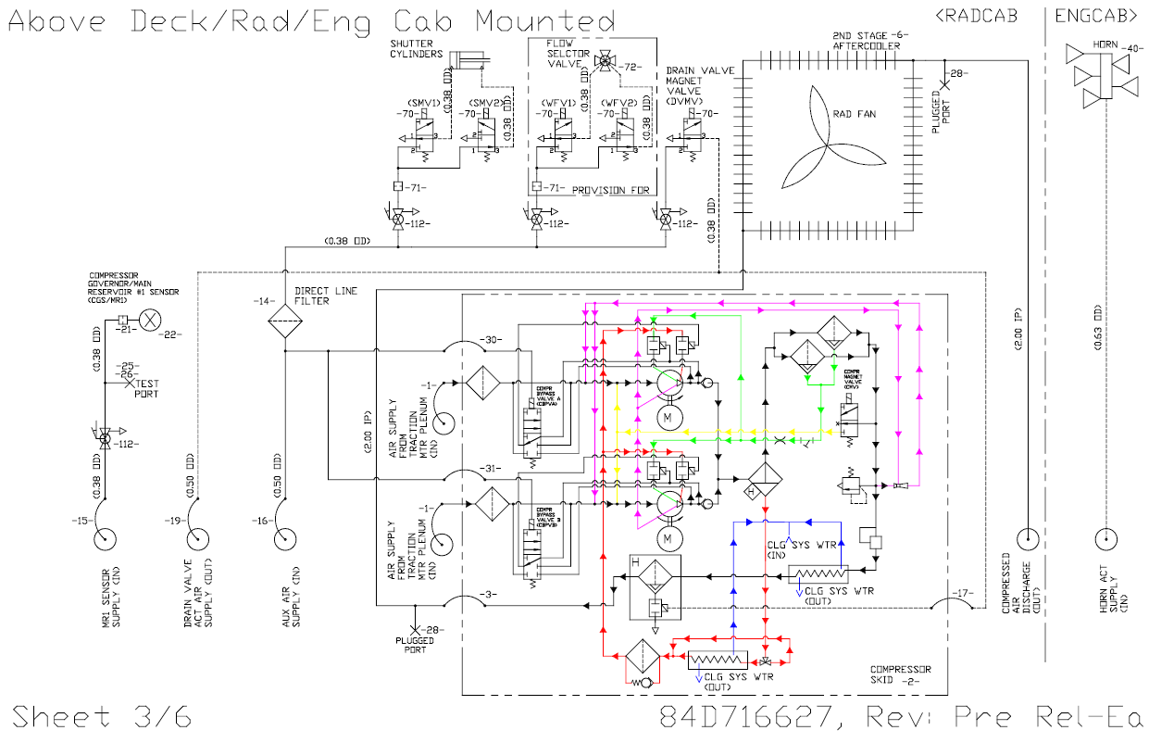
.10.2.10. | BC Portion - Self test - MV Readback - (Indicate SDIS incident) | Узел тормозного цилиндра - Самодиагностика - Контроль сигнала MV - (Запись с SDIS)
.10.2.11. | BC Portion - Self test - Power Supply - (Indicate SDIS incident) | Узел тормозного цилиндра - Самодиагностика - Система Питания - (Запись с SDIS)
.10.2.12. | BC Portion - Self test - Redundancy - (Indicate SDIS incident) | Узел тормозного цилиндра - Самодиагностика - Избыточность - (Запись с SDIS)
.10.2.13. | BC Portion - Air leakage - on the unit | Узел тормозного цилиндра - Расход воздуха - по узлу
.10.2.14. | BC Portion - Air leakage - gasket | Узел тормозного цилиндра - Расход воздуха - по прокладке
.10.2.15. | BC Portion - Indicator - doesn’t light | Узел тормозного цилиндра - Индикатор - не горит
.10.2.16. | BC Portion - Overcharge drop-out - duration is under 80 sec. | Узел тормозного цилиндра - Ликвидация сверхзарядки - меньше 80сек.
.10.2.17. | BC Portion - Overcharge drop-out - duration is over 120 sec. | Узел тормозного цилиндра - Ликвидации сверхзарядки - больше 120сек.
.10.2.18. | BC Portion - Оvercharge drop-out - No | Узел тормозного цилиндра - Ликвидация сверх зарядки - нет
.10.2.19. | BC Portion - Time of filling brake cylinders -over 4 sec. | Узел тормозного цилиндра - время наполнения ТЦ - свыше 4 сек
.10.2.20. | BC Portion - Time releasing the brake cylinders - over 13 sec | Узел тормозного цилиндра - время отпуска ТЦ - свыше 13 сек
.10.2.21. | BC Portion - don’t release brake cylinders | Узел тормозного цилиндра - не отпускают тормозные цилиндры
.10.2.22. | BC Portion - Faulty connector | Узел тормозного цилиндра - Неисправность фишки (описать здесь)

 | 10.3 Brake Cylinder Equalizing Portion - (BCE Portion) | 10.3 Узел Уравнительной трубы тормозных цилиндров - (BCE Portion)

.10.3.1. | BCE Portion - Other (Describe here) | Узел Уравнительной трубы тормозных цилиндров - другое (описать здесь)
.10.3.2. | BCE Portion - Self test - IBC Leak - (Indicate SDIS incident) | Узел Уравнительной трубы тормозных цилиндров - Самодиагностика - IBC утечка - (Запись с SDIS)
.10.3.3. | BCE Portion - Self test - IBC Charge - (Indicate SDIS incident) | Узел Уравнительной трубы тормозных цилиндров - Самодиагностика - IBC зарядка - (Запись с SDIS)
.10.3.4. | BCE Portion - Self test - IBC Vent - (Indicate SDIS incident) | Узел Уравнительной трубы тормозных цилиндров - Самодиагностика - IBC Дренаж - (Запись с SDIS)
.10.3.5. | BCE Portion - Self test - IB-IBC Xducer - (Indicate SDIS incident) | Узел Уравнительной трубы тормозных цилиндров - Самодиагностика - Датчик IB-IBC - (Запись с SDIS)
.10.3.6. | BCE Portion - Self test - MV Readback - (Indicate SDIS incident) | Узел Уравнительной трубы тормозных цилиндров - Самодиагностика - Контроль сигнала MV - (Запись с SDIS)
.10.3.7. | BCE Portion - Self test - Power Supply - (Indicate SDIS incident) | Узел Уравнительной трубы тормозных цилиндров - Самодиагностика - Система питания - (Запись с SDIS)
.10.3.8. | BCE Portion - Self test - Redundancy - (Indicate SDIS incident) | Узел Уравнительной трубы тормозных цилиндров - Самодиагностика - Избыточность - (Запись с SDIS)
.10.3.9. | BCE Portion - Air leakage - on the unit | Узел Уравнительной трубы тормозных цилиндров - Расход воздуха - по узлу - (указать место)
.10.3.10. | BCE Portion - Air leakage - gasket | Узел Уравнительной трубы тормозных цилиндров - Расход воздуха - по прокладке - (указать место)
.10.3.11. | BCE Portion - Indicator - doesn’t light | Узел Уравнительной трубы тормозных цилиндров - Индикатор - не горит
.10.3.12. | BCE Portion - Faulty connector | Узел Уравнительной трубы тормозных цилиндров - Неисправность фишки (описать здесь)
.10.3.13. | BCE Portion - Pipe control failure | Узел Уравнительной трубы тормозных цилиндров - Сбой управления трубой (УрТЦ), управлять локомотив в режиме ведомый

 | 10.4 Overcharge Magnet valve #43 | 10.4 Электромагнитный Клапан сверхзарядки #43

.10.4.1. | Overcharge Magnet valve #43 - Other (Describe here) | Клапан сверхзарядки #43 - другое (описать здесь)
.10.4.2. | Overcharge Magnet valve #43 at position I brake pipe pressure doesn't rise - faulty valve | Клапан сверхзарядки #43 - в I положении давление в тормозной магистрали не поднимается - неисправность клапана
.10.4.3. | Overcharge Magnet valve #43 at position I brake pipe pressure doesn't rise - faulty diode | Клапан сверхзарядки #43 - в I положении давление в тормозной магистрали не поднимается - неисправен диод
.10.4.4. | Overcharge Magnet valve #43 at position I brake pipe pressure doesn't rise- blocked valve #104 () | Клапан сверхзарядки #43 - в I положении давление в тормозной магистрали не поднимается - перекрыт кран #104 ()
.10.4.5. | Overcharge Magnet valve #43 - at position I brake pipe pressure doesn't rise- wire break/wrong connection (specify number ____) | Клапан сверхзарядки #43 - в I положении давление в тормозной магистрали не поднимается - обрыв/неправильное подсоединение провода (указать номер ____)
.10.4.6. | Overcharge Magnet valve #43 -in the II position go up pressure in the brake pipe - leak inside valve | Клапан сверхзарядки #43 - во II положений поднимается давление в тормозной магистрали - пропускает клапан

 | 10.5 CAB Handle Brake Unit CHU # | 10.5 Тормозная рукоятка кабины#

.10.5.1. | CAB Handle Brake Unit#___ - Other (Describe here) | Тормозной рукоятка кабины# ___ - другое (описать здесь)
.10.5.2. | CAB Handle Brake Unit#___ -Handle test failure | Тормозной рукоятка кабины# ___ - Самодиагностика - рукоятка прямодействующего тормоза не прошла
.10.5.3. | CAB Handle Brake Unit# ___ - Selfdiagnostics -Automatic brake handle woudn't work | Тормозной рукоятка кабины# ___ - Самодиагностика - рукоятка автоматического тормоза не прошла
.10.5.4. | CAB Handle Brake Unit#___ -Contact joint plug loosening (specify name__) | Тормозной рукоятка кабины# ___ - Ослабление контактных соединений фишки (Указать номер позиции____)
.10.5.5. | CAB Handle Brake Unit#___ -Wrong cable routing (specify name__) | Тормозной рукоятка кабины# ___ - Нарушение укладки монтажа кабелей (Указать номер позиции____)
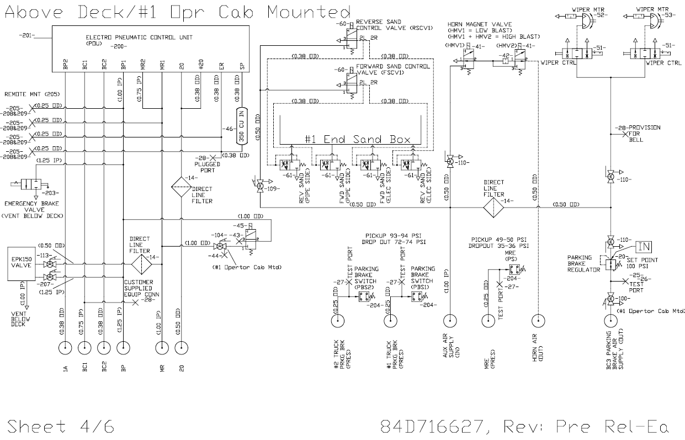
.10.5.6. | CAB Handle Brake Unit#___ -Cable scuffing against body | Тормозной рукоятка кабины# ___ - Перетирание кабеля о корпус,
.10.5.7. | CAB Handle Brake Unit#___Locking adjustment broken | Тормозной рукоятка кабины# ___ - нарушена регулировка блокировок
.10.5.8. | CAB Handle Brake Unit#___Different types of handles on one locomotive | Тормозной рукоятка кабины# ___ - на один локомотиве разнотипные рукоятки
.10.5.9. | CAB Handle Brake Unit#___ -Broken spring in bail off mode aux.brake handle | Тормозной рукоятка кабины# ___ - Сломана пружина в режиме bail off рукоятки вспомогательного тормоза

 | 10.6 Pneumatic Operating Unit (POU) | 10.6 Пневматический рабочий Блок (POU)

.10.6.1. | POU - Other (Describe here) | Пневматический рабочий Блок - другое (описать здесь)
.10.6.2. | POU - Power Supply -Indicator light "Battery" doesn’t light | Пневматический рабочий Блок - Источник питания - Не горит индикатор - Battery
.10.6.3. | POU - Power Supply -Indicator light "Control" doesn’t light | Пневматический рабочий Блок - Источник питания - Не горит индикатор - Control
.10.6.4. | POU - Wire break (specify name__) | Пневматический рабочий Блок - Обрыв провода (Указать номер позиции____)
.10.6.5. | POU -Wrong cable routing (specify name __) | Пневматический рабочий Блок - Нарушение укладки монтажа кабелей (Указать номер позиции____)
.10.6.6. | POU -Pin distortion of plug terminal (specify name ___) | Пневматический рабочий Блок - Искривление пин наконечников фишки (Указать номер позиции____)
.10.6.7. | POU -Wrong version of software | Пневматический рабочий Блок - Неправильная версия программного обеспечения
.10.6.8. | POU -Faulty connector #______ (Describe here) | Пневматический рабочий Блок - неисправна фишка #_____ (описать здесь)

 | 10.7 Quick Service Valve (QS) | 10.7 Клапан быстрого растормаживания

.10.7.1. | Quick Service Valve - Other (Describe here) | Клапан быстрого растормаживания - другое (описать здесь)
.10.7.2. | Quick Service Valve - Broken spring - (Describe here) | Клапан быстрого растормаживания - Сломана пружина (указать какая)
.10.7.3. | Quick Service Valve - Air leakage - gasket | Клапан быстрого растормаживания - расход воздуха по прокладке
.10.7.4. | Quick Service Valve - Air leakage - valve | Клапан быстрого растормаживания - пропускает клапан
.10.7.5. | Quick Service Valve - Broken membrane | Клапан быстрого растормаживания - Порвана диафрагма

 | 10.8 MC-31 CONTROL VALVE PORTION | 10.8 Воздухораспределитель MC-31

.10.8.1. | MC-31 Control Valve Portion - Other (Describe here) | Воздухораспределитель MC-31 - другое (описать здесь)
.10.8.2. | MC-31 Control Valve Portion - faling self test (specify item) | Воздухораспределитель MC-31 - Самодиагностика - Не проходит (указать пункт )
.10.8.3. | MC-31 Control Valve Portion -Broken membrane (specify which one) | Воздухораспределитель MC-31 - Порвана диафрагма - (указать какая)
.10.8.4. | MC-31 Control Valve Portion -Broken spring (specify which one) | Воздухораспределитель MC-31 - Сломана пружина - (указать какая)
.10.8.5. | MC-31 Control Valve Portion -Air leak - along the assembly (specify the area) | Воздухораспределитель MC-31 - Расход воздуха - по узлу - (указать место)
.10.8.6. | MC-31 Control Valve Portion - damaged gasket | Воздухораспределитель MC-31 - Расход воздуха - по прокладке - (указать место)

 | 10.9 Air Manifold | 10.9 Воздушный коллектор

.10.9.1. | Air manifold - Other (Describe here) | Воздушный коллектор - другое (описать здесь)
.10.9.2. | Air manifold -Broken mounting stud (specify the name of assembly) | Воздушный коллектор - излом шпильки крепления узлов (Указать номер позиции узла)
.10.9.3. | Air manifold - broken thread (describe here) | Воздушный коллектор - сорвана резьбая (описать здесь)
.10.9.4. | Air manifold- Air leak (describe here) | Воздушный коллектор - утечка воздуха (описать здесь)
.10.9.5. | Air manifold - Blocked orifice (describe here) | Воздушный коллектор - забито отверстие (описать здесь)
.10.9.6. | Air Manifold - Air filter (MRF) - clogged | Воздушный коллектор - воздушный фильтр - забит
.10.9.7. | Air manifold - Air filter (MRF) - gasket air leak (describe here) | Воздушный коллектор - воздушный фильтр - утечка воздуха по прокладке - (описать здесь)
.10.9.8. | Air manifold- Air filter (MRF) - broken drain valve (describe here) | Воздушный коллектор - воздушный фильтр - неисправен спускной кран (описать здесь)
.10.9.9. | Air manifold - Dead In Train Portion -other (describe here) | Воздушный коллектор - кран холодного следования - другое (описать здесь)
.10.9.10. | Air manifold - Dead In Train Portion -clogged filter | Воздушный коллектор - кран холодного следования - забит фильтр
.10.9.11. | Air manifold - Dead In Train Portion -Broken membrane | Воздушный коллектор - кран холодного следования - порвана диафрагма
.10.9.12. | Air manifold - Dead In Train Portion -Broken spring | Воздушный коллектор - кран холодного следования - сломана пружина
.10.9.13. | Air manifold - Dead In Train Portion -broken valve (specify which one) | Воздушный коллектор - кран холодного следования - неисправен клапан (указать какой)
.10.9.14. | Air manifold - Dead In Train Portion -Broken valve | Воздушный коллектор - кран холодного следования - неисправен кран
.10.9.15. | Air manifold - Dead In Train Portion -Adjusting bolt (describe here) | Воздушный коллектор - кран холодного следования - регулировочный болт (описать здесь)

 | 10.10 Air dryer | 10.10 Осушитель воздуха

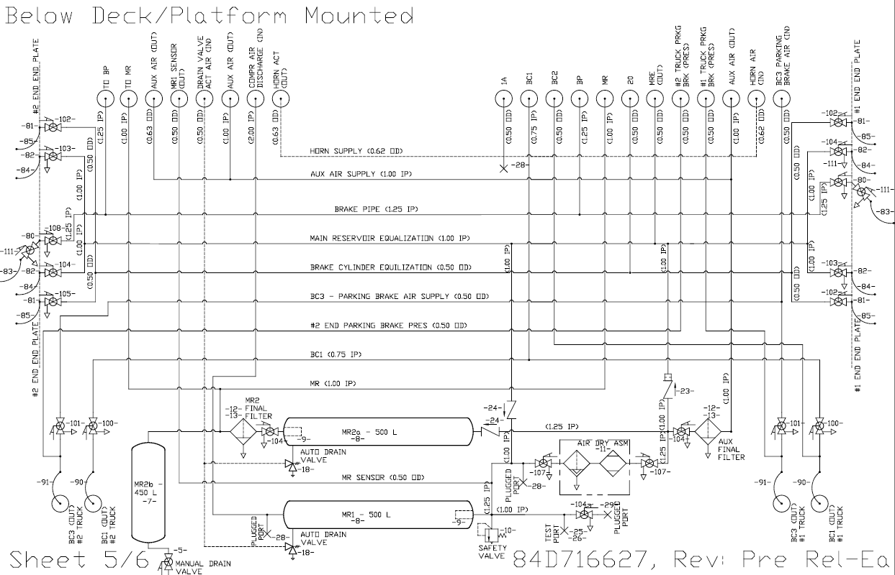
.10.10.1. | Air dryer - Other (Describe here) | Осушитель воздуха - другое (описать здесь)
.10.10.2. | Air dryer -hygrometer color is purple | Осушитель воздуха - Цвет гигрометра - Сиреневый
.10.10.3. | Air dryer -hygrometer color is white | Осушитель воздуха - Цвет гигрометра - Белый
.10.10.4. | Air dryer -hygrometer color is brown | Осушитель воздуха - Цвет гигрометра - Коричневый
.10.10.5. | Air dryer -Failing work cycle | Осушитель воздуха - Не проводит цикл работы
.10.10.6. | Air dryer -exssessive air leak during cleaning | Осушитель воздуха - Излишний расход воздуха во время регенерации.
.10.10.7. | Air dryer - Shift valve is faulty (dryer wouldn't discharge) | Осушитель воздуха - Не работает клапан переключение каллон (Осушитель не разгружается)
.10.10.8. | Air dryer -Faulty -Faulty electronic card cycle control (dryer wouldn't discharge) | Осушитель воздуха - Неисправны эл.платы управлении цикла (Осушитель не разгружается)
.10.10.9. | Air dryer - electrical schematic -broken diode bridge | Осушитель воздуха - электрическая схема - неисправен диодный мост
.10.10.10. | Air dryer - electrical schematic - wires burned | Осушитель воздуха - электрическая схема - обгорели провода
.10.10.11. | Air dryer - electrical schematic - broken terminal (describe here) | Осушитель воздуха - электрическая схема - Неисправность фишки (описать здесь)
.10.10.12. | Air dryer -filter -cover - broken | Осушитель воздуха - Фильтр - Крышка - Сломана
.10.10.13. | Air dryer -filter -cover - broken gasket | Осушитель воздуха - Фильтр - Крышка - Пована прокладка
.10.10.14. | Air dryer - filter -- contaminated | Осушитель воздуха - Фильтр - Засорен
.10.10.15. | Air dryer - filter -- missing | Осушитель воздуха - Фильтр - Отсутствует

 | 10.11 Main Reservoir MR#__ | 10.11 Главный резервуар ГР#___

.10.11.1. | Main Reservoir #__ - Other (Describe here) | Главный резервуар ГР#___ - другое (описать здесь)
.10.11.2. | Main Reservoir #__ - damaged | Главный резервуар ГР#___ - поврежден
.10.11.3. | Main Reservoir #__ - broken mounting bolt | Главный резервуар ГР#___ - поврежден болт крепления
.10.11.4. | Main Reservoir #__ - air leak on the inspection hole | Главный резервуар ГР#___ - утечка воздуха по контрольному отверстию
.10.11.5. | Main Reservoir #__ - expired inspection date | Главный резервуар ГР#___ - истек срок проверки
.10.11.6. | Main Reservoir #__ - condensate drain valve -other (describe here) | Главный резервуар ГР#___ - Клапан сброса конденсата - другое (описать здесь)
.10.11.7. | Main Reservoir #__ - condensate drain valve -air leak in "auto" mode (describe here) | Главный резервуар ГР#___ - Клапан сброса конденсата - Расход воздуха в режиме "Авто" (описать здесь)
.10.11.8. | Main Reservoir #__ - condensate drain valve -air leak in "manual" mode (describe here) | Главный резервуар ГР#___ - Клапан сброса конденсата - Расход воздуха в режиме "Ручной" (описать здесь)
.10.11.9. | Main Reservoir #__ - condensate drain valve -Joint air leak (describe here) | Главный резервуар ГР#___ - Клапан сброса конденсата - Расход воздуха по соединению (описать здесь)
.10.11.10. | Main Reservoir #__ - condensate drain valve -damaged bolt (describe here) | Главный резервуар ГР#___ - Клапан сброса конденсата - поврежден болт (описать здесь)
.10.11.11. | Main Reservoir #__ - condensate drain valve -faulty heating - no circuit | Главный резервуар ГР#___ - Клапан сброса конденсата - не работает подогрев - нет цепи
.10.11.12. | Main Reservoir #__ - condensate drain valve -faulty heating - broken heat sensor | Главный резервуар ГР#___ - Клапан сброса конденсата - не работает подогрев - неисправен термодатчик
.10.11.13. | Main Reservoir #__ - condensate drain valve -faulty heating - broken heater | Главный резервуар ГР#___ - Клапан сброса конденсата - не работает подогрев - неисправен обогреватель

 | 10.12 Air Pipe | 10.12 Воздушная Труба

.10.12.1. | Air Pipe - Other (Describe here) | Воздушная Труба - другое (описать здесь)
.10.12.2. | Air Pipe - brake pipe air leak | Воздушная Труба - Утечка воздуха в ТМ
.10.12.3. | Air Pipe - brake pipe air leak | Воздушная Труба - Утечка воздуха в ТМ
.10.12.4. | Air Pipe - brake cylinder air leak | Воздушная Труба - Утечка воздуха в ТЦ
.10.12.5. | Air Pipe - fastening (describe here) | Воздушная Труба - Крепление (описать здесь)
.10.12.6. | Air Pipe - Valve#___ - leaks | Воздушная Труба - Кран #___ - пропускает
.10.12.7. | Air Pipe - valve #___does not open | Воздушная Труба - Кран #___ - не отрывается
.10.12.8. | Air Pipe - valve #___atmospheric release | Воздушная Труба - Кран #___ - утечка в атмосферу
.10.12.9. | Air Pipe - valve #___ -missing handle | Воздушная Труба - Кран #___ - отсутствуе ручка
.10.12.10. | Air Pipe - return valve #___ - does not hold | Воздушная Труба - Обратный клапан #___ - не держит
.10.12.11. | Air Pipe - return valve #___ - does not leak | Воздушная Труба - Обратный клапан #___ - не пропускает
.10.12.12. | Air Pipe - end hose cab #___ side#_____ - broken | Воздушная Труба - концевой рукав кабина #___ сторона#_____ - оборван
.10.12.13. | Air Pipe - end hose cab #___ side#_____ - crack | Воздушная Труба - концевой рукав кабина #___ сторона#_____ - трещина
.10.12.14. | Air Pipe - end hose cab #___ side#_____ - replacement of the date expiry | Воздушная Труба - концевой рукав кабина #___ сторона#_____ - замена по сроку

 | 10.13 Electro-pneumatic valve - auto stop | 10.13 Электропневматический клапан автостопа

.10.13.1. | Panel EPK# - Other (Describe here) | Блок ЭПК# - другое (описать здесь)
.10.13.2. | Panel EPK# -Wrong assembly, low wire insulation (Describe here) | Блок ЭПК# - Неправильный монтаж, низкая изоляция провода (описать здесь)
.10.13.3. | Panel EPK# -Air leak on the pipe between EPK and KON | Блок ЭПК# - Утечка воздуха по трубке между ЭПК и КОН.
.10.13.4. | Panel EPK# -seal is broken (customer scope) | Блок ЭПК# - Сорвана пломба (ответственость заказчика)
.10.13.5. | Panel EPK# -constantly whistling | Блок ЭПК# - Свисток - постоянно свистит
.10.13.6. | Panel EPK# -whistle - quiet sound | Блок ЭПК# - Свисток - тихо свистит свисток
.10.13.7. | Panel EPK# -Not clear activation, EPK is loosened | Блок ЭПК# - Не четкое включение, разболтана контактная группа ключа ЭПК.
.10.13.8. | Panel EPK# -When activating EPK from K1 and K2, PSC indicator appears on SDIS | Блок ЭПК# - При включений ЭПК с К1 и с К2 на мониторе SDIS высвечивается индикатор PSC
.10.13.9. | Panel EPK# -no key fastening | Блок ЭПК# - нет фиксации ключа
.10.13.10. | Panel EPK# -During switching to cab#___, no EPK#___ turning off | Блок ЭПК# - При переходе на кабину №____, не отключается ЭПК№____

 | 10.14 Electro-Pneumatic Brake (EPB) | 10.14 Электропневматический тормоз (ЭПТ)

.10.14.1. | Electro-Pneumatic Brake - Other (Describe here) | ЭПТ - другое (описать здесь)
.10.14.2. | Electro-Pneumatic Brake - Self Test Wabtec - Fauler (Describe here) | ЭПТ - Самодиагностика Wabtec - не прошло тестирование (описать здесь)
.10.14.3. | Electro-Pneumatic Brake - Air leak (describre here) | ЭПТ - утечка воздуха (описать здесь)
.10.14.4. | Electro-Pneumatic Brake - at position II, no "O" light on, or voltage under 50V | ЭПТ - Проверка - во II-положении не горит лампа "О", или напряжение менее 50В
.10.14.5. | Electro-Pneumatic Brake - Check - at position IV no "T" light on, voltage under 45V, current over 8А | ЭПТ - Проверка - во IV-положении не горит лампа "П", или напряжение менее 45В, ток более 4А
.10.14.6. | Electro-Pneumatic Brake - Check - at position V no "T" light on, voltage under 45V, current over 8А | ЭПТ - Проверка - во V-положении не горит лампа "Т", или напряжение менее 45В, ток более 8А
.10.14.7. | Electro-Pneumatic Brake - EPB remote control - EPB microswitch (describe here) | ЭПТ - Пульт ЭПТ - микропереключатель ЭПТ (описать здесь)
.10.14.8. | Electro-Pneumatic Brake - EPB remote control - light signals (describe here) | ЭПТ - Пульт ЭПТ - сигнальны лапочки (описать здесь)
.10.14.9. | Electro-Pneumatic Brake - EPB remote control - voltemeter (describe here) | ЭПТ - Пульт ЭПТ - Bольтметр (описать здесь)
.10.14.10. | Electro-Pneumatic Brake - EPB remote control - amperemeter (describe here) | ЭПТ - Пульт ЭПТ - Амперметр (описать здесь)
.10.14.11. | Electro-Pneumatic Brake - EPB remote control - air gauge (describe here) | ЭПТ - Пульт ЭПТ - Манометр (описать здесь)
.10.14.12. | Electro-Pneumatic Brake - broken toggle switch (describe here) | ЭПТ - Пульт ЭПТ - неисправен тумблер (Указать номер позиции)
.10.14.13. | Electro-Pneumatic Brake - air distributor 305 -"braking" cock (describe here) | ЭПТ - Воздухораспределитель 305 - вентиль "Торможения" (описать здесь)
.10.14.14. | Electro-Pneumatic Brake (describe here) - air distributor 305 -"overlap" cock (describe here) | ЭПТ - Воздухораспределитель 305 - вентиль "Перекрыша" (описать здесь)
.10.14.15. | Electro-Pneumatic Brake - air distributor 305 -contact bank (describe here) | ЭПТ - Воздухораспределитель 305 - контактная планка (описать здесь)
.10.14.16. | Electro-Pneumatic Brake - air distributor 305 -diode (describe here) | ЭПТ - Воздухораспределитель 305 - диод (описать здесь)
.10.14.17. | Electro-Pneumatic Brake - end hose # 369A (describe here) | ЭПТ - концевой рукав усл. № 369А (описать здесь)
.10.14.18. | Electro-Pneumatic Brake - wire low insulation (describe here) | ЭПТ - низкая изоляция провода (описать здесь)
.10.14.19. | Electro-Pneumatic Brake - broken terminal box of cab #____ | ЭПТ - сломана клемная коробка бруса кабина # ____
.10.14.20. | Electro-Pneumatic Brake - Wabtec brake handle - EPB microswitch (desribe here) | ЭПТ - тормозная рукоятка Wabtec - микропереключатель ЭПТ (описать здесь)
.10.14.21. | Electro-Pneumatic Brake - EPB unit - broken (describe here) | ЭПТ - Блок ЭПТ - неисправен (описать здесь)
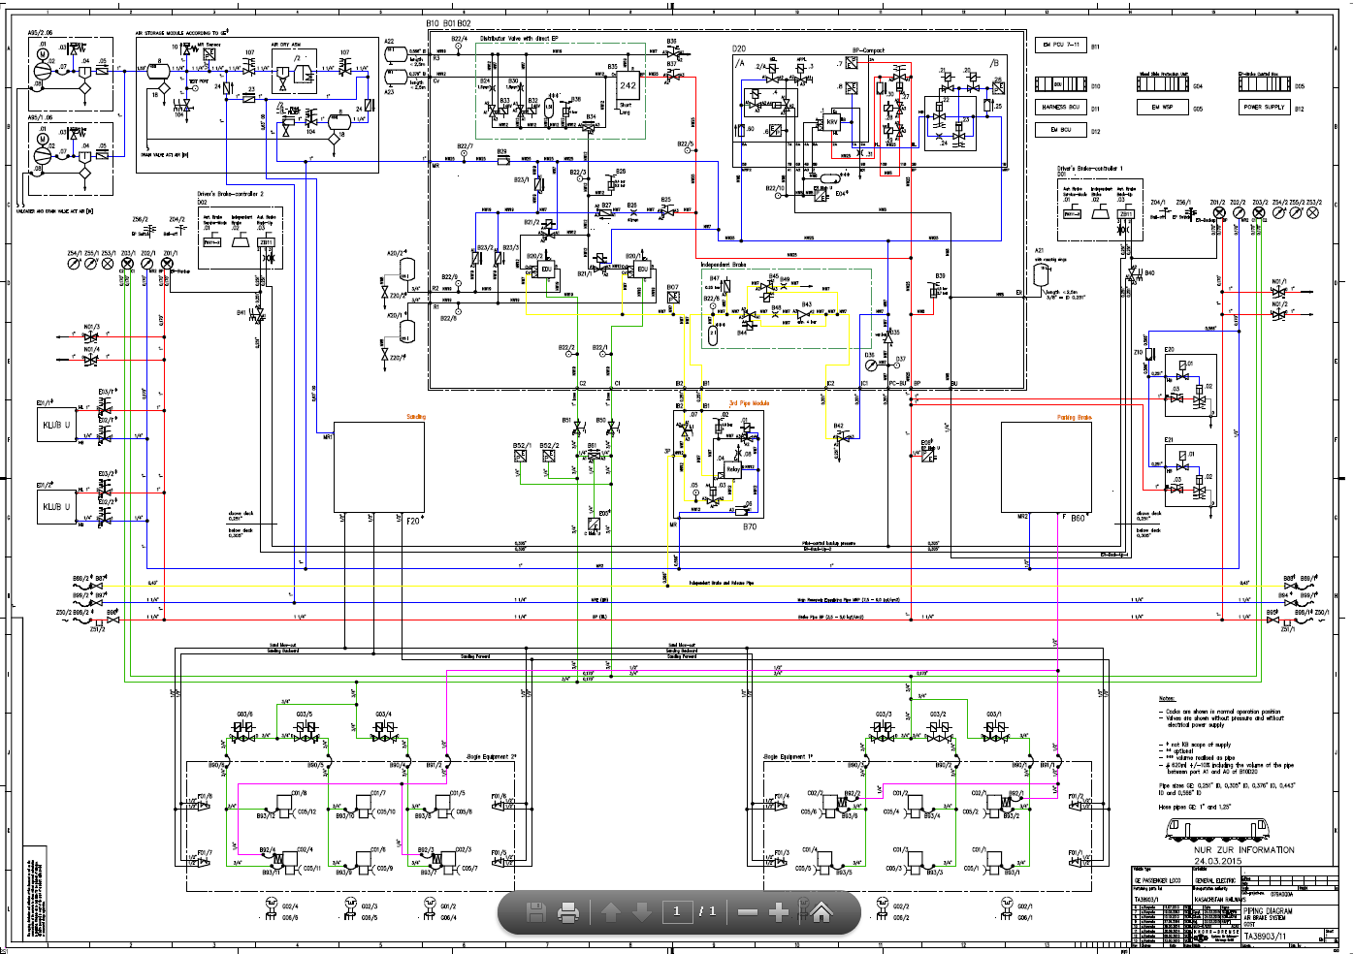
.10.14.22. | Electro-Pneumatic Brake - wrong assembly (describe here) | ЭПТ - Неправильный монтаж(описать здесь)

 | (Passenger Fleet) | (Пассажирский Парк)

 | 10.15 Brake Control Unit (BCU/D10) | 10.15 Блок управления тормозами (D10)

.10.15.1. | Brake Control Unit - Power supply board PB03A | Блок управления тормозами - Плата электропитания PB03A - неисправность
.10.15.2. | Brake Control Unit - Board EB01B - defect | Блок управления тормозами - Плата EB01B - неисправность
.10.15.3. | Brake Control Unit - Board EB02B - defect | Блок управления тормозами - Плата EB02B - неисправность
.10.15.4. | Brake Control Unit - Board MB03B - defect | Блок управления тормозами - Плата MB03B - неисправность
.10.15.5. | Brake Control Unit - Main Board MB04B - defect | Блок управления тормозами - Главная Плата MB04B - неисправность
.10.15.6. | Brake Control Unit - Communication board CB12A -defect | Блок управления тормозами - Плата связи CB12A - неисправность
.10.15.7. | Brake Control Unit - Connector - defect | Блок управления тормозами - Коннектор - неисправность
.10.15.8. | Brake Control Unit - Cable rubbing | Блок управления тормозами - Перетирание кабеля
.10.15.9. | Brake Control Unit - Software issue | Блок управления тормозами - Проблема с софтом
.10.15.10. | Brake Control Unit - Other (describe here) | Блок управления тормозами - Другое (Описать здесь)

 | 10.16 Wheel slide controller (G04) | 10.16 Контроллер пробуксовки (G04)

.10.16.1. | Wheel slide controller - Power supply board PB03A - defect | Контроллер пробуксовки - Плата электропитания PB03A - неисправность
.10.16.2. | Wheel slide controller - Board EB01B - defect | Контроллер пробуксовки - Плата EB01B - неисправность
.10.16.3. | Wheel slide controller - Board MB03B - defect | Контроллер пробуксовки - Плата MB03B - неисправность
.10.16.4. | Wheel slide controller - Main Board MB04B - defect | Контроллер пробуксовки - Главная Плата MB04B - неисправность
.10.16.5. | Wheel slide controller - Connector - defect | Контроллер пробуксовки - Коннектор - неисправность
.10.16.6. | Wheel slide controller - Cable rubbing | Контроллер пробуксовки - Перетирание кабеля
.10.16.7. | Wheel slide controller - Other (describe here) | Контроллер пробуксовки - Другое (Описать здесь)
.10.16.8. | Wheel slide controller - Software issue | Контроллер пробуксовки - Проблема с софтом
.10.16.9. | Wheel slide protection valve - defect (Identify here) | Противобуксовочный клапан - неисправность (Указать номер позиции)

 | 10.17 Brake Panel (B01B10) | 10.17 Тормозная панель (B01B10)

.10.17.1. | Brake Panel - Loose or missing bolted joints | Тормозная панель - Ослаблено или отсутствует болтовое соединение
.10.17.2. | Brake Panel - Electric wiring damaged | Тормозная панель - Повреждение электропроводки
.10.17.3. | Brake Panel - Air leak | Тормозная панель - Утечка воздуха
.10.17.4. | Brake Panel - Air leak from test fitting | Тормозная панель - Утечка воздуха по испытательным штуцерам
.10.17.5. | Brake Panel - Electromagnet valve - defect (Identify here) | Тормозная панель - Электромагнитный клапан - неисправен (Указать номер позиции)
.10.17.6. | Brake Panel - Pressure governor - defect (Identify here) | Тормозная панель - Регулятор давления - неисправен (Указать номер позиции)
.10.17.7. | Brake Panel - Minimal pressure valve - defect (B10B47) | Тормозная панель - Клапан минимального давления - неисправен (B10B47)
.10.17.8. | Brake Panel - Pressure reducing valve - defect (Identify here) | Тормозная панель - Редукционный клапан - неисправен (Указать номер позиции)
.10.17.9. | Brake Panel - Balcock - defect (Identify here) | Тормозная панель - Шаровый кран - неисправен (Указать номер позиции)
.10.17.10. | Brake Panel - Air filter - clogged (B10B29) | Тормозная панель - Воздушный фильтр - забит (B10B29)
.10.17.11. | Brake Panel - Air filter - air leak (B10B29) | Тормозная панель - Воздушный фильтр - утчека воздуха (B10B29)
.10.17.12. | Brake Panel - Pressure gauge - defect (B10D36) | Тормозная панель - Манометр - неисправен (B10D36)
.10.17.13. | Brake Panel - Check valve - defect (Identify here) | Тормозная панель - Обратный клапан - неисправность (Указать номер позиции)
.10.17.14. | Brake Panel - Pressure switch (B10B38) | Тормозная панель - Переключатель давления - неисправность (B10B38)
.10.17.15. | Brake Panel - Distributor valve - defect (B10B35) | Тормозная панель - Распределительный клапан - неисправность (B10B35)
.10.17.16. | Brake Panel - Distributor valve - scheduled change out (B10B35) | Тормозная панель - Распределительный клапан - замена по сроку (B10B35)
.10.17.17. | Brake Panel - Pressure sensor - defect (Identify here) | Тормозная панель - Датчик давления - неисправность (Указать номер позиции)
.10.17.18. | Brake Panel - Pressure regulating module - defect (B10D20/A) | Тормозная панель - Модуль регулировки давления - неисправность (B10D20/A)
.10.17.19. | Brake Panel - Pressure isolating module - defect (B10D20/B) | Тормозная панель - Модуль изолирования давления - неисправность (B10D20/B)
.10.17.20. | Brake Panel - 3/2 way cock - defect (Identify here) | Тормозная панель - 3/2 ходовой кран - неисправность (Указать номер позиции)
.10.17.21. | Brake Panel - Other (Identify here) | Тормозная панель - Другое (описать здесь)

 | 10.18 Pressure transformer (EDU/B10B20) | 10.18 Реле давления (EDU/B10B20)

.10.18.1. | Pressure transformer - Membrane crack (Identify here) | Реле давления - Разрыв мембраны (Указать номер позиции)
.10.18.2. | Pressure transformer - Air leak (Identify here) | Реле давления - Утечка воздуха (Указать номер позиции)
.10.18.3. | Pressure transformer - Other (Identify here) | Реле давления - Другое (описать здесь)

 | 10.19 Auxiliary brake panel - 3rd pipe module (B70) | 10.19 Вспомогательная тормозная панель (B70)

.10.19.1. | Auxiliary brake panel - Electromagnetic valve - defect (B70.01) | Вспомогательная тормозная панель - Электромагнитный клапан - неисправность (B70.01)
.10.19.2. | Auxiliary brake panel - Pressure switch - defect (B70.02) | Вспомогательная тормозная панель - Переключатель давления - неисправность (B70.02)
.10.19.3. | Auxiliary brake panel - Piston valve - defect (B70.03) | Вспомогательная тормозная панель - Золотниковый клапан - неисправность (B70.03)
.10.19.4. | Auxiliary brake panel - Relay valve - defect (B70.04) | Вспомогательная тормозная панель - Релейный клапан - неисправность (B70.04)
.10.19.5. | Auxiliary brake panel - Air leak from test fitting | Вспомогательная тормозная панель - Утечка воздуха по испытательным штуцерам
.10.19.6. | Auxiliary brake panel - Air filter - clogged (B70.06) | Вспомогательная тормозная панель - Воздушный фильтр - забит (B70.06)
.10.19.7. | Auxiliary brake panel - Air filter - air leak (B70.06) | Вспомогательная тормозная панель - Воздушный фильтр - утчека воздуха (B70.06)
.10.19.8. | Auxiliary brake panel - Balcock - defect (B70.07) | Вспомогательная тормозная панель - Шаровый кран - неисправность (B70.07)
.10.19.9. | Auxiliary brake panel - Other (describe here) | Вспомогательная тормозная панель - Другое (описать здесь)

 | 10.20 Brake handle (D01) | 10.20 Тормозная рукоятка (D01)

.10.20.1. | Brake handle cab#___ - control of indirect brake - defect (D01.01) | Тормозная рукоятка кабины №___ - управление непрямодействующим тормозом - неисправность (D01.01)
.10.20.2. | Brake handle cab#___ - control of direct brake - defect (D01.02) | Тормозная рукоятка кабины №___ - управление прямодействующим тормозом - неисправность (D01.02)
.10.20.3. | Brake handle cab#___ - control of backup brake - defect (D01.001) | Тормозная рукоятка кабины №___ - управление вспомогательным тормозом - неисправность (D01.02.001)
.10.20.4. | Brake handle cab#___ - loosening of connector (identify here) | Тормозная рукоятка кабины №___ - Ослабление контактных соединений фишки (Указать номер позиции____)
.10.20.5. | Brake handle cab#___ - Rubbing of cable | Тормозной рукоятка кабины № ___ - Перетирание кабеля о корпус,
.10.20.6. | Brake handle cab#___ - Other (describe here) | Тормозной рукоятка кабины № ___ - Другое (описать здесь)

 | 10.21 Emergency brake panel (E20/E21) | 10.21 Блок экстренного торможение (E20/E21)

.10.21.1. | Emergency brake panel - Electromagnetic valve - defect (Identify here) | Блок экстренного торможения - Электромагнитный клапан - неисправность (Указать номер позиции)
.10.21.2. | Emergency brake panel - Piston valve - defect (Identify here) | Блок экстренного торможения - Золотниковый клапан - неисправность (Указать номер позиции)
.10.21.3. | Emergency brake panel - Balcock - defect (Identify here) | Блок экстренного торможения - Шаровый кран - неисправность (Указать номер позиции)
.10.21.4. | Emergency brake panel - Other (describe here) | Блок экстренного торможения - Другое (описать здесь)
.10.21.5. | Emergency brake panel - Air filter - defect (Z10) | Блок экстренного торможения - Воздушный фильтр - забит (Z10)
.10.21.6. | Emergency brake panel - Air filter - Leak (Z10) | Блок экстренного торможения - Воздушный фильтр - утчека воздуха (Z10)

 | 10.22 Air gauge in operator cab | 10.22 Манометры в Кабине машиниста

.10.22.1. | Air gauge in operator cab #___ - Manometer BC - defect | Манометры в Кабине машиниста №__ - Манометр ТЦ - неисправность
.10.22.2. | Air gauge in operator cab #___ - Manometer BC - leak | Манометры в Кабине машиниста №__ - Манометр ТЦ - утечка
.10.22.3. | Air gauge in operator cab #___ - Manometer ER and BP - defect | Манометры в Кабине машиниста №__ - Манометр УР и ТМ - неисправность
.10.22.4. | Air gauge in operator cab #___ - Manometer ER and BP - leak | Манометры в Кабине машиниста №__ - Манометр УР и ТМ - утечка
.10.22.5. | Air gauge in operator cab #___ - Manometer MR - defect | Манометры в Кабине машиниста №__ - Манометр ГР - неисправность
.10.22.6. | Air gauge in operator cab #___ - Manometer MR - leak | Манометры в Кабине машиниста №__ - Манометр ГР - утечка
.10.22.7. | Air gauge in operator cab #___ - Other (describe here) | Манометры в Кабине машиниста №__ - Другое (описать здесь)

 | 10.23 Brake balcocks in operator cab | 10.23 Тормозные Кранники в Кабине машиниста

.10.23.1. | Brake balcocks in operator cab#___ - Back up brake valve - defect | Тормозные Кранники в Кабине машиниста №__ - клапан резервного тормоза - неисправность
.10.23.2. | Brake balcocks in operator cab#___ - Back up brake valve - Other (describe here) | Тормозные Кранники в Кабине машиниста - клапан резервного тормоза - Другое (описать здесь)
.10.23.3. | Brake balcocks in operator cab#___ - Independent brake valve - defect | Тормозные Кранники в Кабине машиниста №__ - клапан вспомогательного тормоза - неисправность
.10.23.4. | Brake balcocks in operator cab#___ - Independent brake valve - Other (describe here) | Тормозные Кранники в Кабине машиниста - клапан вспомогательного тормоза - Другое (описать здесь)

14Combo TM WAG
 | 14. COMBO/Gearcase/TM/WAG - КМБ/КЗП/ТЭД/Колёсная пара

 | 14.0 Combo/TM/WAG - Initial Symptoms (Workorder Description) | 14.0 КМБ/ТЭД/Колёсная пара - Первоначальные симптомы отказа. (Workorder Description)

.14.0.1. | Combo#___ - Other (Describe here, Indicate TM position) | КМБ#___ - Другое (описать здесь, указать позицию)
.14.0.2. | Combo#___ - Blocking (Indicate TM position) | КМБ#___ - Заклинивание (указать позицию)
.14.0.3. | Combo#___ - Gear case oil leak (Indicate TM position) | КМБ#___ - Утечка масла по КЗП (указать позицию)
.14.0.4. | Combo#___ - Low level of gear case oil, required inspection combo(Indicate TM position) | КМБ#___ - Низкий уровень масла КЗП, требуется ревизия (указать позицию)
.14.0.5. | Combo#___ - Extraneous noise (Indicate TM position) | КМБ#___ - Посторонний звук (указать позицию)
.14.0.6. | Combo#___ - Encountered swarf, required inspection combo (Indicate TM position) | КМБ#___ - Обнаружена стружка в масле, требуется ревизия (указать позицию)
.14.0.7. | TM#___ - Cut Out (Indicate TM position) | ТЭД#___ - Отключен (указать позицию)
.14.0.8. | WAG#___ - Flat spot (Indicate TM position) | Колёсная пара#___ - Ползун (указать позицию)
.14.0.9. | WAG#___ - Journal bearing overheating (Indicate TM position) | Колёсная пара#___ - Грение буксовых подшипников (указать позицию)
.14.0.10. | ______ has been removed for using on another locomotive (cannibalized) | _____ был снят для использования на другом локомотиве (каннибализирован)

 | 14.1 Gear case | 14.1 КЗП

.14.1.1. | Gear case#___ -Other (describe here, select position) | КЗП#___ - Другое (описать здесь, указать позицию)
.14.1.2. | Gear case#___ - Broken mounting bolt of the gear case | КЗП#___ - Сломан боночный болт
.14.1.3. | Gear case#___ - Loosened mounting bolt of the gear case | КЗП#___ - Ослаблен боночный болт
.14.1.4. | Gear case#___ - Missing mounting bolt of the gearcase | КЗП#___ - Утерян боночный болт
.14.1.5. | Gear case#___ - Сracked block of the gearcases mounting bolt (select position____) | КЗП#___ - Трещина бонки КЗП указать позицию ____________________
.14.1.6. | Gear case#___ - Broken connecting bolt of the gear case | КЗП#___ - Сломан стяжной болт
.14.1.7. | Gear case#___ - Oil leak by gutter | КЗП#___ - Течь масла по уплотнениям
.14.1.8. | Gear case#___ - Oil leak by case crack | КЗП#___ - Течь масла по трещине в корпусе
.14.1.9. | Gear case#___ - Oil leak between of the gearcase halves | КЗП#___ - Течь масла по соединению половинок КЗП
.14.1.10. | Gear case#___ - Oil leak by plug thread | КЗП#___ - Течь масла по резьбе пробки
.14.1.11. | Gear case#___ - Missing plug | КЗП#___ - Утеряна пробка
.14.1.12. | Gear case#___ - Oil leak by level glass | КЗП#___ - Течь масла по смотровому стеклу

 | 14.2 TM | 14.2 ТЭД

.14.2.1. | TM#___ - Other | ТЭД#___ - Другое (описать здесь, указать позицию ТЭД)
.14.2.2. | TM#___ - Cut out - Low winding insulation resistance (Indicate measured resistance) | ТЭД#___ - Отключен - Низкое сопротивление изоляции (У казать показание сопративления)
.14.2.3. | TM#___ - Cut out - Ground | ТЭД#___ - Отключен - Земля
.14.2.4. | TM#___ - Cut out - Ground - Broken the bracket cleat inside terminal box | ТЭД#___ - Отключен - Земля - Cломана клица в клемной коробке ТЭД
.14.2.5. | TM#___ - Cut out - Ground - Breakdown of the cable insulation | ТЭД#___ - Отключен - Земля - Пробой/Прогар изоляции кабеля
.14.2.6. | TM#___ - Cut out - Ground - Abrasion of the cable insulation | ТЭД#___ - Отключен - Земля - Перетирание изоляции кабеля
.14.2.7. | TM#___ - Cut out - Speed Sensor TMSS - Malfunction, no visual damage | ТЭД#___ - Отключен - Датчик скорости - Неисправен датчик, нет видимых повреждений
.14.2.8. | TM#___ - Cut out - Speed Sensor TMSS - Cracks cable insulation | ТЭД#___ - Отключен - Датчик скорости - Трещины изоляции кабеля
.14.2.9. | TM#___ - Cut out - Speed Sensor TMSS - Broken connector/pin | ТЭД#___ - Отключен - Датчик скорости - Сломан коннектор/контакт
.14.2.10. | TM#___ - Cut out - Speed Sensor TMSS - Wrong installation of the SS mount bolts | ТЭД#___ - Отключен - Датчик скорости - Неправильная установка крепежных болтов датчика скорости
.14.2.11. | TM#___ - Cut out - Damaged speed sensor gear | ТЭД#___ - Отключен - Повреждено зубчатое колесо датчика скорости
.14.2.12. | TM#___ - Cut out - Burn out power cables | ТЭД#___ - Отключен - Отгар силовых габелей
.14.2.13. | TM#___ - Cut out - Burn out terminal lugs of the power cables | ТЭД#___ - Отключен - Отгар наконечников силовых габелей
.14.2.14. | TM#___ - Torn wire terminal of ground cable | ТЭД#___ - Оборван наконечник кабеля заземления
.14.2.15. | TM#___ - Junction Box water ingress | ТЭД#___ - Попадпния вовы в клемную коробку
.14.2.16. | TM#___ - Cut out - Speed Sensor TMSS - Water Ingress from Junction Box | ТЭД#___ - Отключен - Датчик скорости - Попадание влаги со стороны распред коробки | Дефект пассажиского

 | 14.3 TM - rotor | 14.3 ТЭД - ротор

.14.3.1. | TM#___ - Rotor - Other | ТЭД#___ - Ротор - Поврежден ротор - Другое
.14.3.2. | TM#___ - Rotor - Jamming motor PE bearing | ТЭД#___ - Ротор - Заклинивание моторно-якорного подшипника
.14.3.3. | TM#___ - Rotor - Jamming motor OPE bearing | ТЭД#___ - Ротор - Заклинивание подшипника со соторны датчика скорости
.14.3.4. | TM#___ - Rotor - Broken/Wear Pinion gear teeth | ТЭД#___ - Ротор - Излом/износ зубьев ведущей шестерни (приводной конец вала ротора ТЭД)
.14.3.5. | TM#___ - Rotor - Missing balancer weight of rotor | ТЭД#___ - Ротор - Утеряны балансировочные грузики ротора
.14.3.6. | TM#___ - Rotor - PDMA test failed, a crack of the copper tire without damaged stator | ТЭД#___ - Ротор - не прошел тест PDMA, трещина шины без повреждения статора
.14.3.7. | TM#___ - Rotor - PDMA test failed, a crack of the copper tire with wear of the stator | ТЭД#___ - Ротор - не прошел тест PDMA, трещина шины, поврежден статор
.14.3.8. | TM#___ - Rotor - Slip of the coupling from the shaft | ТЭД#___ - Ротор - проворот муфты от вала
.14.3.9. | TM#___ - Rotor - Slip of the coupling itself | ТЭД#___ - Ротор - проворот самой муфты

 | 14.4 TM - stator | 14.4 ТЭД - статор
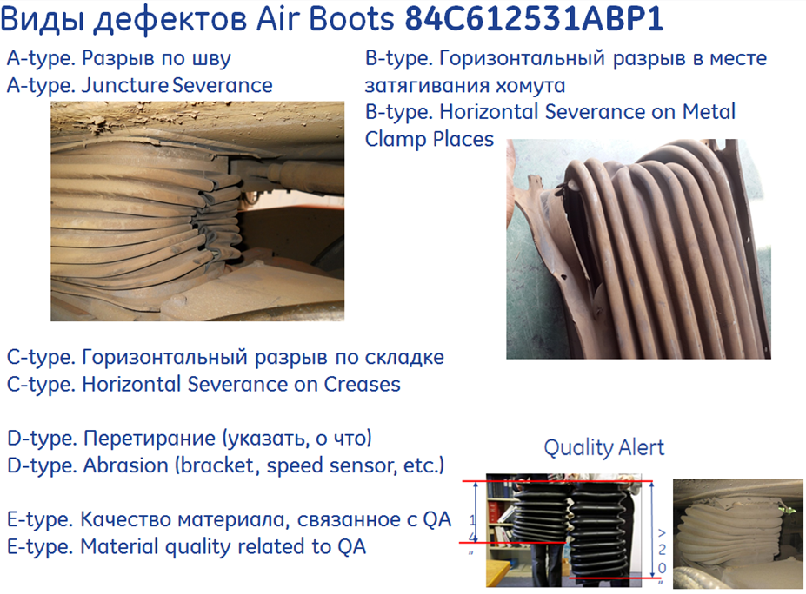
.14.4.1. | TM#___ - Stator - Other | ТЭД#___ - Статор - Поврежден статор - Другое
.14.4.2. | TM#___ - Stator - Frame | ТЭД#___ - Статор - Поврежден статор (внешние механические повреждения)
.14.4.3. | TM#___ - Stator - Damaged power cable (no ground) | ТЭД#___ - Статор - Поврежден силовой кабель (нет пробоя на землю)
.14.4.4. | TM#___ - Stator - Broken bolt of the power cables bracket/cleats | ТЭД#___ - Статор - Сломан болт кронштейна/клицы силовых кабелей
.14.4.5. | TM#___ - Stator - Loosening bolts of air duct flange | ТЭД#___ - Статор - Ослаблены болты кронштейна датчика скорости
.14.4.6. | TM#___ - Stator - Broken bolt of the speed sensor bracket | ТЭД#___ - Статор - Сломан болт кронштейна датчика скорости
.14.4.7. | TM#___ - Stator - Loosening bolts of air duct flange | ТЭД#___ - Статор - Ослаблен болт горловины воздуховода
.14.4.8. | TM#___ - Stator - Missing bolts of air duct flange | ТЭД#___ - Статор - Утерян болт горловины воздуховода
.14.4.9. | TM#___ - Stator - Broken bolts of air duct flange | ТЭД#___ - Статор - Сломан болт горловины воздуховода
.14.4.10. | TM#___ - Stator - Loosening bolts of air duct adapter plate | ТЭД#___ - Статор - Ослаблены болты переходной монтажной пластины воздуховода
.14.4.11. | TM#___ - Stator - Missing bolts of air duct adapter plate | ТЭД#___ - Статор - Утеряны болты переходной монтажной пластины воздуховода
.14.4.12. | TM#___ - Stator - Broken angle of air duct adapter plate | ТЭД#___ - Статор - Сломан уголок переходной монтажной пластины воздуховода
.14.4.13. | TM#___ - Stator - Air boot torn (select type on the photo) | ТЭД#___ - Статор - Порван воздуховод охлаждения (выбрать тип по фото справа)
.14.4.14. | TM#___ - Stator - FMI-24-42760 TM Adapter plates (Select position) | ТЭД#___ - Статор - FMI-24-42760 Переходной пластины наддува ТЭД (указать позицию)
.14.4.15. | TM #__has been removed for using on another locomotive (cannibalized) | ТЭД #__ был выкачен для использования на другом локомотиве (каннибализирован)

 | 14.5 WAG | 14.5 WAG

.14.5.1. | WAG - Other | Колесная пара - Другое
.14.5.2. | WAG #____ - NTF, changeout due to wheels wear | Колесная пара - Требуется замена по предельному износу колес (указать позицию)
.14.5.3. | WAG #____ - NTF, changeout due to mismatch to other wheelsets | Колесная пара - Требуется замена по разнице диаметров колес (указать позицию)
.14.5.4. | WAG # ____- WT #____ | Колесная пара - Нет дефектов, требуется обточка (указать позицию/позиции кол/пар)
.14.5.5. | WAG #____ - Worn/Cracked Bull - gear teeth | Колесная пара - Износ/излом зубьев ведомой (большой) шестерни (указать позицию)
.14.5.6. | WAG #____ - Cracked Bull - gear | Колесная пара - Трещина ведомой (большой) шестерни (указать позицию кол/пары)
.14.5.7. | WAG #____ - Broken Bull - gear | Колесная пара - Разрушение ведомой (большой) шестерни (указать позицию)
.14.5.8. | WAG #____ - Damaget Axle | Колесная пара - Повреждена ось (Указать позицию колесной пары, подробно описать повреждение оси)
.14.5.9. | WAG #____ - Flat spot | Колесная пара - Ползун (Указать позицию колесной пары, описать причину появления ползуна)
.14.5.10. | WAG #____ - Wheel - Chip/Shell | Колесная пара - Колесо - Выщербина/Раковина (Указать позицию колеса, описать причину появления раковины)
.14.5.11. | WAG #____ - Wheel - Not repairable defect _____________________ | Колесная пара - Колесо - Не устранимый дефект (Указать позицию колеса, подробно описать дефект)
.14.5.12. | WAG #____ - Journal bearing - Ejection grease | Колесная пара - Буксовый подшипник - Выброс консистентной смазки (указать позицию)
.14.5.13. | WAG #____ - Journal bearing - Worn out | Колесная пара - Буксовый подшипник - Изношен (Осевой/Радиальный люфт и заедание при провороте от руки) (указать позицию)
.14.5.14. | WAG #____ - Journal bearing - Overheated | Колесная пара - Буксовый подшипник - Грение (указать позицию)
.14.5.15. | WAG #____ - Journal bearing - Jammed | Колесная пара - Буксовый подшипник - Заклинивание буксового подшипника (указать позицию)
.14.5.16. | WAG #____ - Journal bearing - Damaged side - seal | Колесная пара - Буксовый подшипник - Поврежден сальник (указать позицию)
.14.5.17. | WAG #____ - Journal bearing - Loosening/Damaged/Missed the axle end cap | Колесная пара - Буксовый подшипник - Ослаблен/Поврежден/Утерян упор подшипника (указать позицию)
.14.5.18. | WAG #____ - Journal bearing - Broken the locking plate of the axle end cap bolts | Колесная пара - Буксовый подшипник - Сломана пластина контрящая болты упора подшипника (указать позицию)
.14.5.19. | WAG #____ - U - tube bearing - Worn out | Колесная пара - Подшипник U - tube - Изношен (Осевой/Радиальный люфт и заедание при провороте от руки) (указать позицию)
.14.5.20. | WAG #____ - U - tube bearing - Overheating | Колесная пара - Подшипник U - tube - Грение (указать позицию)
.14.5.21. | WAG #____ - U - tube bearing - Jammed | Колесная пара - Подшипник U - tube - Заклинивание буксового подшипника (указать позицию)
.14.5.22. | WAG #____ - U - tube bearing - Excessive grease ejection | Колесная пара - Подшипник U - tube - Выброс консистентной смазки, в большом количестве (указать позицию)
.14.5.23. | WAG #____ - U - tube - Damaged thread for cleat - bracket | Колесная пара - U - tube - Повреждена резьба клицы (указать позицию)
.14.5.24. | WAG #____ - U - tube - Loosening mounting bolt | Колесная пара - U - tube - Ослаблен болт крепления к ТЭД (указать позицию)
.14.5.25. | WAG #____ - U - tube - Brocken mounting bolt | Колесная пара - U - tube - Сломан болт крепления к ТЭД (указать позицию)
.14.5.26. | WAG #____ - U - tube - Missed mounting bolt | Колесная пара - U - tube - Утерян болт крепления к ТЭД (указать позицию)
.14.5.27. | WAG #____ - Flange worn sharp___________(select position) | Колесная пара - Остроконечный накат гребня __________(указать позицию)
.14.5.28. | WAG #____ - Before-flange wear___________(select position) | Колесная пара - Предгребневой накат гребня __________ (указать позицию)
.14.5.29. | WAG #____ - Limit tyre wear _____________ (select position) | Колесная пара - Большой прокат _________ (указать позицию)
.14.5.30. | WAG#_____ - WSP speed sensor damage | Колесная пара - Повреждения датчика скорости системы Антиюз

